Sheet1
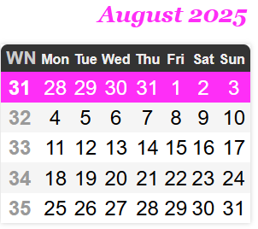

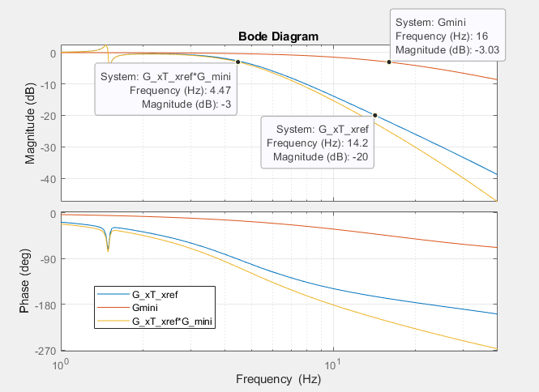
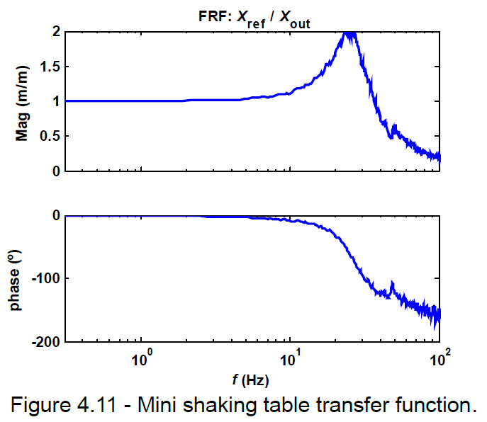
Controlo de plataforma sísmica - Gantt
 | August |  |  |  |  | September |  |  |  | October
Task | 31 | 32 | 33 | 34 | 35 | 36 | 37 | 38 | 39 | 40 | 41 | 42 | 43 | 44
Identificação da minimesa (função de transferência)
Reprodução da dinamica de mesa uniaxial na mini mesa: passar saida do controlador (isv) por filtro, tal que Guniaxial = Filtro * Gmini
Implementar PIDF no labView
Realização de ensaios para os mesmo sismos usados na simulação
Atualizar relatório e reunião
Identificação em espaço de estados da mini mesa
Implementar controlo ótimo no labView
Realização de ensaios
Revisão da tese
Redação da Tese

